BDI
CLIENTE: | IFAL – INSTITUTO FEDERAL DE EDUCAÇÃO, CIÊNCIA E TECNOLOGIA - ALAGOAS
OBJETO: | REFORMA ESPAÇO MULTIEVENTOS
TÍTULO: | BDI
BASES: | SINAPI-AL 05/2018_Com Desoneração - ORSE-SE 04/2018
DATA: | ENCARGOS SOCIAIS : HORISTA= 86,19% | MENSALISTA= 47,54% |  | DATA: 08/02/2019

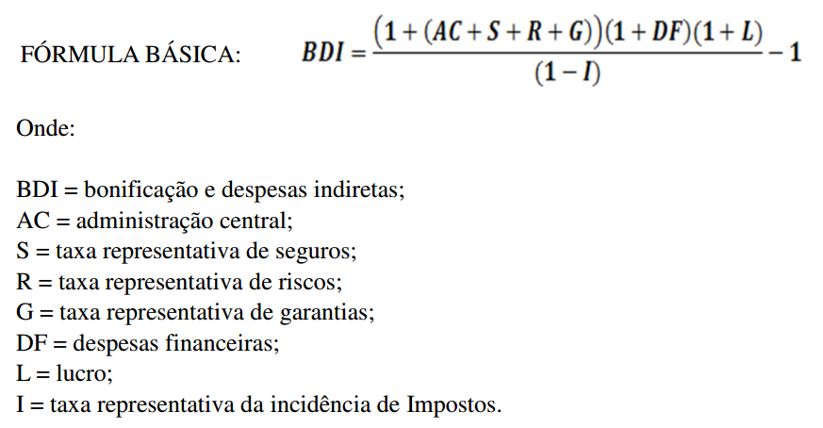

Assim,
AC = | 3.00% | Para o processo questão, Construção de Edifícios, foi utilizado do valor do 1º quartil, apresentado no “Acórdão nº 2622/2013 – TCU – Plenário”
S + G = | 0.80% | Para o item de seguros e garantias, foi utilizado do valor do 1º Quartil
R = | 0.97% | Para o item de seguros e garantias, foi utilizado do valor do 1º Quartil, por se tratar de obra com baixo risco, uma vez que grande parte da mesma está vinculada à execução de cobertura.
DF = | 0.59% | Para o item de despesas financeiras, foi utilizado valor do 1º Quartil
L = | 6.16% | De forma análoga à indicada no item de riscos, foi utilizado do valor do 1º Quartil
I = | 10.65% | Considerados os custos de ISS (2,5%, conforme Lei nº 6685, de 18/08/2017, Município de Maceió), PIS (0,65%), COFINS (3,0%) e CPRB (Contribuição Previdenciária sobre o Lucro Bruto) (4,5%)
BDI = | 25.22%

